ORÇAMENTO_EXECUTIVO
 | PARAMETRICO |  | EXECUTIVO |  |  | DIFERENÇA |  | JUSTIFICATIVA
ETAPA | VALOR ORÇADO | VALOR INDEXADO | VALOR ORÇADO | % | VALOR / m² | DIFERENÇA | %
GERENCIAMENTO TÉCNICO E ADMINISTRATIVO | R$ 2,289,625.90 | R$ 2,398,506.60 | R$ 3,411,276.86 | 13.29% | R$ 462.60 | R$ 1,012,770.26 | 42.23% |  | Considerado 310,00/m² no paramétrico | ÁREA CONSTRUÍDA | 7374.18 | m²
MOVIMENTAÇÃO DE TERRA | R$ 239,687.72 | R$ 251,085.82 | R$ 117,226.62 | 0.46% | R$ 15.90 | -R$ 133,859.20 | -53.31% |  |  | ÁREA CONSTRUÍDA | 7374.18 | m²
CONTENÇÃO | R$ - | R$ - | R$ 422,085.80 | 1.64% | R$ 57.24 | R$ 422,085.80 | 100.00%
INFRAESTRUTURA | R$ 1,500,018.30 | R$ 1,571,350.06 | R$ 1,278,806.15 | 4.98% | R$ 173.42 | -R$ 292,543.91 | -18.62%
SUPRAESTRUTURA | R$ 4,913,547.75 | R$ 5,147,206.23 | R$ 5,154,482.22 | 20.08% | R$ 698.99 | R$ 7,275.99 | 0.14% |  |  | ATALAIA |  |  | LIBERATO |  | GRAN TORINO |  | RAVELLO |  | THOZEN |  | SAN MARINO
ALVENARIA | R$ 976,885.48 | R$ 1,023,340.22 | R$ 910,813.58 | 3.55% | R$ 123.51 | -R$ 112,526.64 | -11.00% |  |  | 8692.89 |  | AREA FACH | 8692.89 |  | 7919.86 |  | 9941.17 |  | 7078.1 |  | 5064.42
INSTALAÇÕES ELÉTRICAS, HIDRÁULICAS, GLP E PREVENTIVAS | R$ 2,460,414.25 | R$ 2,577,416.60 | R$ 2,870,107.33 | 11.18% | R$ 389.21 | R$ 292,690.73 | 11.36% |  |  | 193,128.65 | 22.216852167 | ARGAMASSADO | 193,128.65 | 22.216852167 | 179,830.77 | 22.706306561 | 178,294.88 | 17.94 | 184222.96652 | 26.027177706 | 93668 | 18.495306471
EQUIPAMENTOS E SISTEMAS ESPECIAIS | R$ 1,080,588.35 | R$ 1,131,974.57 | R$ 1,034,381.32 | 4.03% | R$ 140.27 | -R$ 97,593.25 | -8.62% |  |  | 90,826.80 | 10.44840131 | ACABAMENTOS | 90,826.80 | 10.44840131 | 260,753.97 | 32.924063273 | 143,344.88 | 14.42 | 432041.61 | 61.03920685 | 100631.15 | 19.870222059
IMPERMEABILIZAÇÃO | R$ 412,732.29 | R$ 432,359.33 | R$ 482,376.84 | 1.88% | R$ 65.41 | R$ 50,017.51 | 11.57% |  |  | 813,763.73 | 93.612565326 | MO | 813,763.73 | 93.612565326 | 961,385.87 | 121.38925055 | 1,818,368.99 | 182.91 | 970056.14 | 137.05035815 | 425523.35 | 84.022128891
REVESTIMENTOS INTERNOS EM PISO E PAREDE | R$ 1,113,794.75 | R$ 1,166,760.06 | R$ 1,137,180.26 | 4.43% | R$ 154.21 | -R$ 29,579.80 | -2.54% |  |  |  |  |  |  |  |  |  |  |  | TEXTURA
REVESTIMENTOS E ACABAMENTOS INTERNOS EM TETO | R$ 860,184.99 | R$ 901,090.16 | R$ 405,459.35 | 1.58% | R$ 54.98 | -R$ 495,630.81 | -55.00% |  |  | 7,374.18 |  | AREA | 10,520.39 |  | 12518.96 |  | 13434.29 |  |  | 10661.12 |  | 5233.02
ACABAMENTOS EM PISO E PAREDE | R$ 1,461,063.35 | R$ 1,530,542.65 | R$ 1,784,513.67 | 6.95% | R$ 241.99 | R$ 253,971.02 | 16.59% |  |  | 2,161.52 | 0.29 | CONCRETO | 2,161.52 | 0.21 | 2,511.50 | 0.20 | 3,305.65 | 0.25 | 3,222.12 | 0.30 | 1260.01 | 0.24
PINTURA INTERNA | R$ 876,494.55 | R$ 918,175.31 | R$ 995,637.62 | 3.88% | R$ 135.02 | R$ 77,462.31 | 8.44% |  |  | 171,316.90 | 79.26 | AÇO | 171,316.90 | 79.26 | 215,788.00 | 85.92 | 327,766.40 | 99.15 | 350,367.00 | 108.74 | 87519 | 69.46
ESQUADRIAS, VIDROS E FERRAGENS | R$ 2,361,298.10 | R$ 2,473,587.09 | R$ 3,047,560.20 | 11.87% | R$ 413.27 | R$ 573,973.11 | 23.20% |  |  | 25,304.58 | 11.707 | FORMA | 25,304.58 | 11.707 | 26,310.10 | 10.476 | 33,585.73 | 10.160
COBERTURA | R$ 12,000.00 | R$ 12,570.65 | R$ 14,404.72 | 0.06% | R$ 1.95 | R$ 1,834.07 | 14.59%
REVESTIMENTOS E ACABAMENTOS DE FACHADA | R$ 667,221.90 | R$ 698,950.92 | R$ 420,905.94 | 1.64% | R$ 57.08 | -R$ 278,044.98 | -39.78% |  |  | 1,091,325.71 | 103.73 | ELETRICA | 1,091,325.71 | 103.73 | 2,000,291.68 | 271.26 | 2,057,578.11 | 153.16 | 1,419,545.36 | 133.15
SERVIÇOS COMPLEMENTARES | R$ 2,170,877.93 | R$ 2,274,111.70 | R$ 1,488,758.11 | 5.80% | R$ 201.89 | -R$ 785,353.59 | -34.53% |  |  | 2,062,487.33 | 196.05 | HIDRAULICA | 2,062,487.33 | 196.05 | 1,748,574.50 | 237.12 | 1,461,799.31 | 108.81 | 778,425.74 | 73.02
IMPREVISTOS E CONTINGENCIAS | R$ 491,138.52 | R$ 514,494.09 | R$ 699,680.22 | 2.73% | R$ 94.88 | R$ 185,186.13 | 35.99% |  |  | 311,725.07 | 29.63 | PREVENTIVA | 311,725.07 | 29.63 | 585,043.91 | 79.34 | 626,453.64 | 46.63 | 408,416.91 | 38.31
TOTAL | R$ 23,887,574.14 | R$ 25,023,522.04 | R$ 25,675,656.81 | 100% | R$ 3,481.83 | R$ 652,134.77 | 2.61%
CUB/SC | R$ 2,632.38 |  | R$ 2,757.56 | Apr-24 | 1.26 |  |  |  |  | 1,448,895.55 | 137.72 | FORMA | 1,448,895.55 | 137.72 | 1,363,402.40 | 108.91 | 689,058.07 | 51.29099241 | 660,936.07 | 61.99
 | 7385.89 |  | 1.0475539246 |  |  |  |  |  |  | 1,147,056.36 | 109.03 | ARMAÇÃO | 1,147,056.36 | 109.03 | 1,749,204.96 | 139.72 | 2,489,883.89 | 185.33795888 | 2,678,932.80 | 251.28
 |  |  | 25,023,522.04 |  |  |  |  |  |  | 1,866,626.02 | 177.43 | COCNRETO | 1,866,626.02 | 177.43 | 1,847,471.41 | 147.57 | 1,972,646.64 | 146.83668713 | 2,023,491.36 | 189.80
Rótulos de Linha | Soma de %2 |  |  |  |  |  |  |  |  | 2,364,585.80 | 224.76 | MAO DE OBRA | 2,364,585.80 | 224.76 | 3,239,820.00 | 258.79 | 2,830,171.10 | 210.66770927 | 2,665,280.00 | 250.00
SUPRAESTRUTURA | 19.77% |  |  |  |  |  |  |  |  |  |  | COMPLEMENTARES |  |  |  |  | 600,845.25 | 44.72474928 | 532,048.71 | 49.91
ESQUADRIAS, VIDROS E FERRAGENS | 11.62%
GERENCIAMENTO TÉCNICO E ADMINISTRATIVO | 11.42%
INSTALAÇÕES ELÉTRICAS, HIDRÁULICAS, GLP E PREVENTIVAS | 11.17% |  |  |  |  |  |  |  |  |  |  | FACHADA | 8692.89 |  | 7919.86 |  |  |  | 7078.1 |  | 5064.42
ACABAMENTOS EM PISO E PAREDE | 7.40% |  |  |  |  |  |  |  |  |  |  | ESQUADRIAS | 1347.94 |  | 1521.6 |  |  |  | 1,768.60 |  | 932.582
SERVIÇOS COMPLEMENTARES | 6.17% |  |  |  |  |  |  |  |  |  |  |  | 0.15506235556 |  | 0.19212460826 |  |  |  | 0.24986931521 |  | 0.18414389012
INFRAESTRUTURA | 5.15%
REVESTIMENTOS INTERNOS EM PISO E PAREDE | 4.72% |  |  |  |  |  |  |  |  |  |  | MANTA |  |  | 837.72 | 0.11 |  |  |  |  | 795.91 | 0.15209381963
EQUIPAMENTOS E SISTEMAS ESPECIAIS | 4.29%
PINTURA INTERNA | 4.13%
ALVENARIA | 3.78%
IMPREVISTOS E CONTINGENCIAS | 2.81%
IMPERMEABILIZAÇÃO | 2.00%
REVESTIMENTOS E ACABAMENTOS DE FACHADA | 1.75%
REVESTIMENTOS E ACABAMENTOS INTERNOS EM TETO | 1.68%
CONTENÇÃO | 1.60%
MOVIMENTAÇÃO DE TERRA | 0.49%
COBERTURA | 0.06%
Total Geral | 100.00%

ANÁLISE_CUSTOS
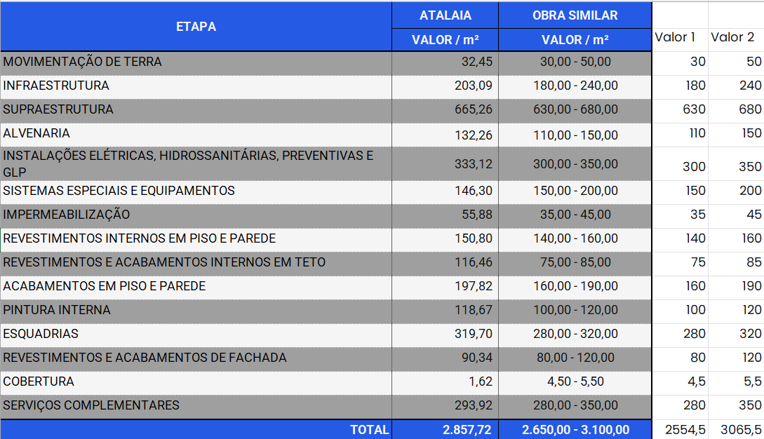
ETAPA | ATALAIA - EXECUTIVO |  | OBRA SIMILAR | JUSTIFICATIVA | Malaga
 | VALOR | VALOR / m² | VALOR / m²
GERENCIAMENTO TÉCNICO E ADMINISTRATIVO | R$ 3,411,276.86 | 462.60 | 330,00 -380,00 | OK
MOVIMENTAÇÃO DE TERRA | R$ 117,226.62 | 15.90 | 6,00 -20,00 | OK
CONTENÇÃO | R$ 422,085.80 | 57.24 | 40,00 - 60,00 | OK | Solicitado pela Gi para inserir médias próximas...
INFRAESTRUTURA | R$ 1,278,806.15 | 173.42 | 160,00 -180,00 | OK
SUPRAESTRUTURA | R$ 5,154,482.22 | 698.99 | 640,00 -670,00 | OK
ALVENARIA | R$ 910,813.58 | 123.51 | 115,00 -150,00 | OK
INSTALAÇÕES ELÉTRICAS, HIDRÁULICAS, GLP E PREVENTIVAS | R$ 2,870,107.33 | 389.21 | 330,00 -350,00 | Obras similares com 2 banheiros/apto |  | DIFERENÇAS EM QUNATITATIVOS:
EQUIPAMENTOS E SISTEMAS ESPECIAIS | R$ 1,034,381.32 | 140.27 | 120,00 -165,00 | OK |  | PISOS - AREAS TECNICAS E LAJES APENAS COM CONTRAPISO, SEM REVESTIMENTO
IMPERMEABILIZAÇÃO | R$ 482,376.84 | 65.41 | 40,00 -75,00 | OK
REVESTIMENTOS INTERNOS EM PISO E PAREDE | R$ 1,137,180.26 | 154.21 | 140,00 -170,00 | OK
REVESTIMENTOS E ACABAMENTOS INTERNOS EM TETO | R$ 405,459.35 | 54.98 | 50,00 -65,00 | OK
ACABAMENTOS EM PISO E PAREDE | R$ 1,784,513.67 | 241.99 | 140,00 -210,00 | Porcelanato garagem + demarcação de vagas com piso cerâmico
PINTURA INTERNA | R$ 995,637.62 | 135.02 | 120,00 -150,00
ESQUADRIAS, VIDROS E FERRAGENS | R$ 3,047,560.20 | 413.27 | 210,00 -335,00 | Alta densidade de esquadrias na fachada
COBERTURA | R$ 14,404.72 | 1.95 | 5,00 -12,00 | Não tem telha
REVESTIMENTOS E ACABAMENTOS DE FACHADA | R$ 420,905.94 | 57.08 | 100,00 -170,00 | Tratamento do concreto aparente e alta densidade de esquadrias | Considerado concreto aparente (estucamento, 2x lixamento e verniz)
SERVIÇOS COMPLEMENTARES | R$ 1,488,758.11 | 201.89 | 157,00 -210,00 | OK | Solicitado pela Gi para aumentarmos as médias devido ao porte do empreendimento
IMPREVISTOS E CONTINGENCIAS | R$ 699,680.22 | 94.88 | -
TOTAL | R$ 25,675,656.81 | 3,481.83 | 2.663,00 -3.312,00

CONCRETO
AÇO
FORMA

 |  |  |  |  |  |  | 8.3333333333

Dif. Altura
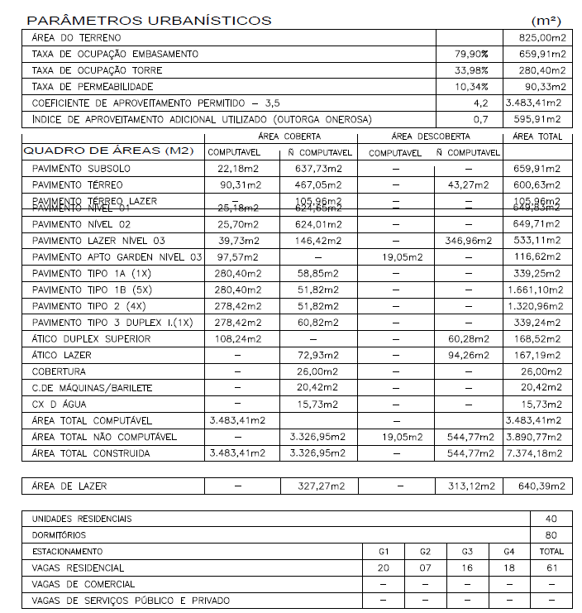
CÁLCULO DA DIFERENÇA DE ALTURA DA REVISÃO DE PROJETO X VISUS
 | Projeto atual | Visus | Diferença
Subsolo | 2.88 | 2.88 | 0.00
Térreo | 2.88 | 2.70 | 0.18
Nível 1 | 2.91 | 2.70 | 0.21
Nível 2 | 3.42 | 3.27 | 0.15
Lazer | 2.88 | 2.70 | 0.18 |  | 339.25 | 2.79
Tipo 1 A | 2.88 | 2.70 | 0.18 |  | X | 3.70
Tipo 1-B1 | 2.88 | 2.70 | 0.18
Tipo 1-B2 | 2.88 | 2.70 | 0.18
Tipo 1-B3 | 2.88 | 2.70 | 0.18
Tipo 1-B4 | 2.88 | 2.70 | 0.18 |  | A.C. | #REF!
Tipo 1-B5 | 2.88 | 2.70 | 0.18 |  | A.C. 1 PAV | 339.25 m²
Tipo 2 A | 2.88 | 2.70 | 0.18 |  | A.C. 1 PAV DIF. | 449.89 m²
Tipo 2-B1 | 2.88 | 2.70 | 0.18 |  | CUSTO: | R$ 711.81
Tipo 2-B2 | 2.88 | 2.70 | 0.18 |  |  | R$ 320,237.02
Tipo 2-B3 | 2.88 | 2.70 | 0.18
Tipo 3 | 2.88 | 2.70 | 0.18 |  | R$ 351,532.73 | R$ 325,040.57
Ático | 3.06 | 3.06 | 0.00
Casa de máquinas | 2.62 | 2.77 | -0.15
Barrilete | 1.85 | 2.35 | 1.15
Caixa d'água | 1.65
TOTAL | 55.83 | 52.13 | 3.70 | 0.91
MÉDIA | 2.79

